Sheet1
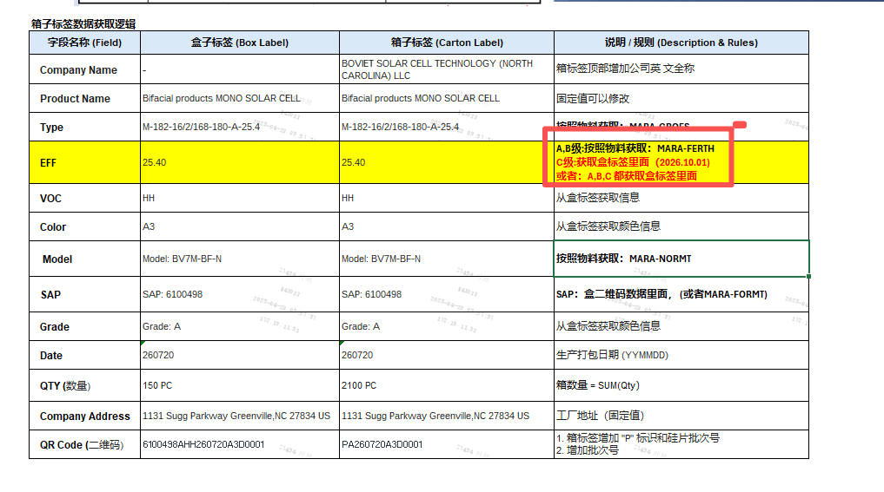
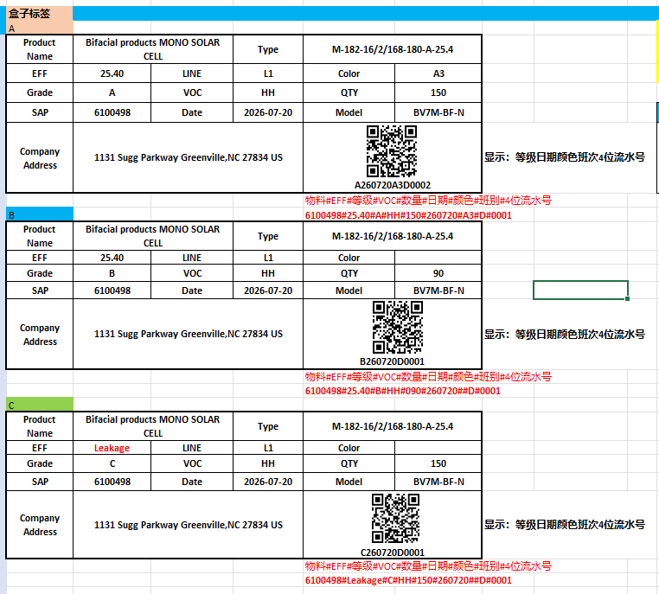
1. 盒标签格式
增加EFF到二维码里面
盒标签补打C等级EFF字段等于用户界面选择（在归类为C级）

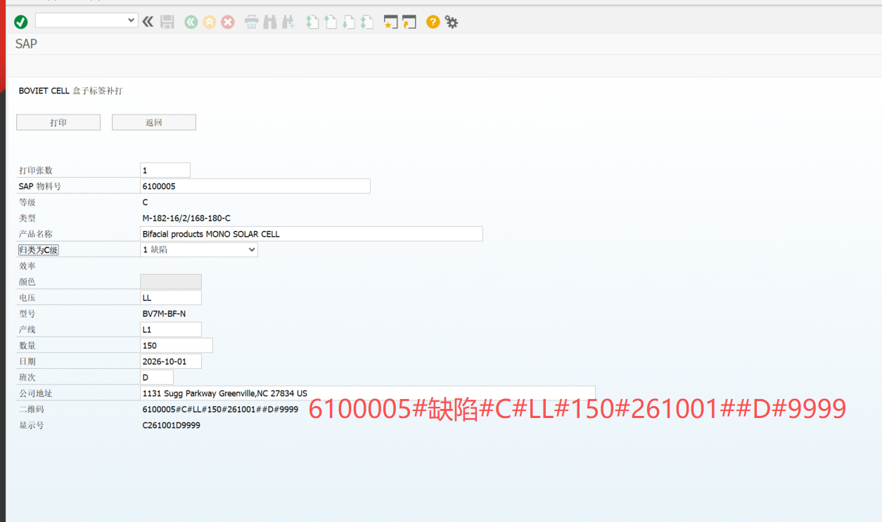

2.组箱

EFF: 获取盒二维码里面
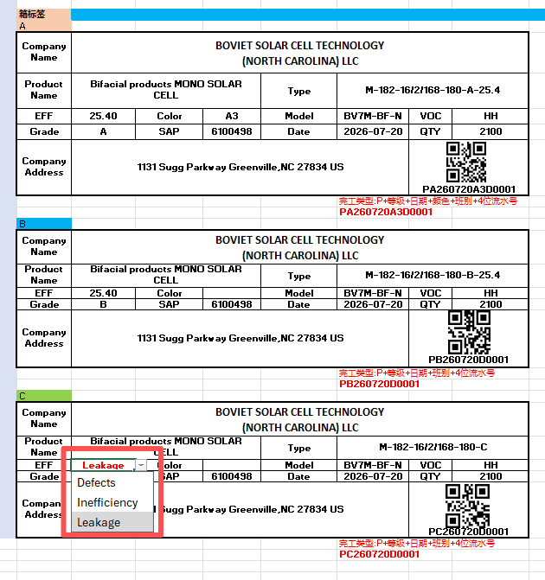
C级有三种不允许组混箱

